表紙
関係者外秘
PJ関係者限り

サンプルプロジェクト
システム機能設計書（画面）
プロジェクト管理システム/プロジェクト更新

 | 第１．１版

2022-08-23

1. 画面取引定義
PJ名 |  |  | サンプルプロジェクト |  | 成果物名 | システム機能設計書（画面） WA10203/プロジェクト更新 | 作成 | TIS | 2020-03-05
システム名 |  |  | サンプルシステム |  |  |  | 変更 | TIS | 2022-08-23
サブシステム名 |  |  | プロジェクト管理システム

削除機能は、2020年3月版では未設計・未実装
 | 1. 画面取引定義
 |  | 1.1. 取引概要

 |  | 取引ID |  | WA10203
 |  | 取引名 |  | プロジェクト更新
 |  | 取引概要 |  | プロジェクトのデータ1件を更新する。
 |  |  |  | プロジェクトのデータ1件を削除する。

 |  | 想定利用ユーザ |  | プロジェクトマネージャーユーザ、および、プロジェクト参加メンバーユーザー

2. WA1020301(プロジェクト更新画面)
PJ名 |  |  |  | サンプルプロジェクト |  |  |  |  |  |  |  |  | 成果物名 |  |  |  | システム機能設計書（画面） WA10203/プロジェクト更新 |  |  |  |  |  |  | 作成 | TIS |  |  | 2020-03-05
システム名 |  |  |  | サンプルシステム |  |  |  |  |  |  |  |  |  |  |  |  |  |  |  |  |  |  |  | 変更 | TIS |  |  | 2022-08-23
サブシステム名 |  |  |  | プロジェクト管理システム

 | 2. WA1020301(プロジェクト更新画面)
 |  | 2.1. 画面レイアウト
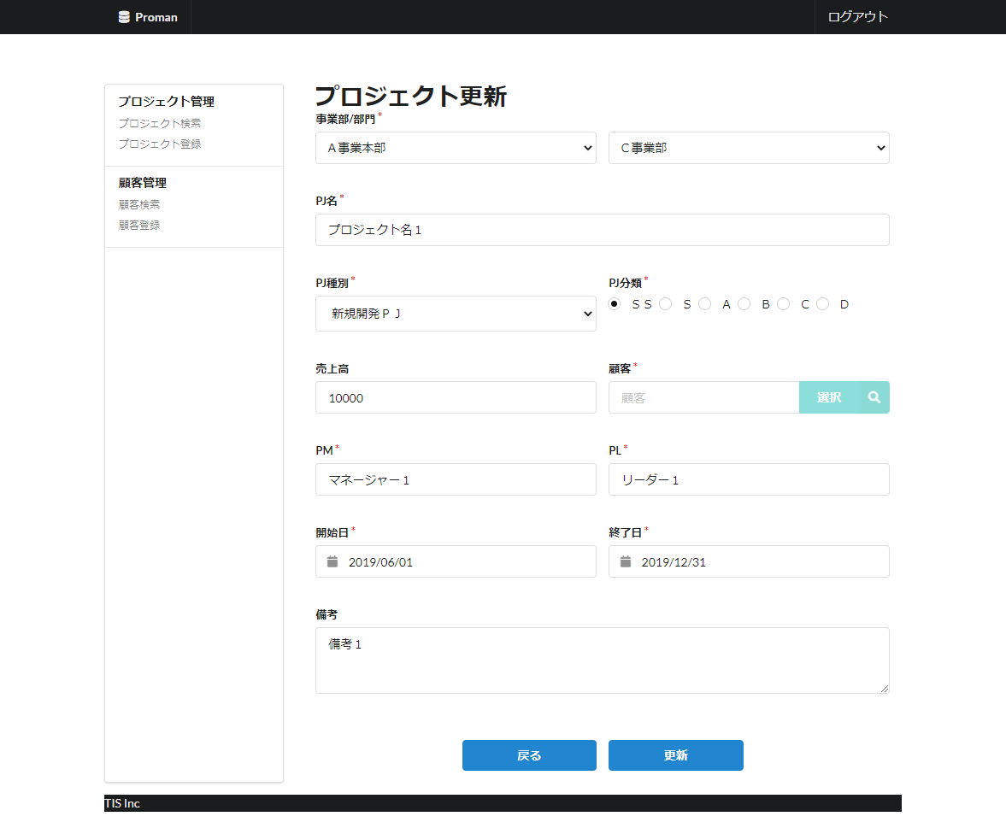
領域名：プロジェクト情報入力

 |  | 2.2. 一覧表示

 |  |  | No. | 領域名 |  |  |  |  |  |  |  | ページング有無 |  |  | ソート条件 |  |  |  |  | 備考
 |  |  | 1 | - |  |  |  |  |  |  |  | - |  |  | - |  |  |  |  | -

 |  | 2.3. 画面項目定義

 |  |  | No. | 表示情報 |  |  |  |  |  |  |  |  |  |  |  |  |  |  |  |  |  |  |  |  |  | ドメイン名 |  |  | 【内部設計情報】 画面項目名（物理）
 |  |  |  | 画面項目名 |  |  |  | 画面項目種別 |  |  | 情報取得元 |  |  |  |  |  |  |  | 編集仕様 |  |  |  | 初期値 |  | 必須
 |  |  |  |  |  |  |  |  |  |  |  |  |  |  |  |  |  |  |  |  |  |  |  |  |  |  |  |  |  | 画面項目名 （物理）
 |  |  | 領域名：プロジェクト情報入力 |  |  |  |  |  |  |  |  |  |  |  |  |  |  |  |  |  |  |  |  |  |  |  |  |  |  | -
 |  |  | 1 | 事業部 |  |  |  | select(pulldown) |  |  | 組織、組織名 |  |  |  |  |  |  |  | 2.6.1.初期表示イベント、(2) DBアクセス（検索処理）。(a) 組織検索条件で取得した組織IDをVALUE、組織名をLABELとして作成する。 |  |  |  | - |  | ○ | 組織ID |  |  |  | divisionId
 |  |  | 2 | 部門 |  |  |  | select(pulldown) |  |  | 組織、組織名 |  |  |  |  |  |  |  | 2.6.2.部門リスト取得イベント、(2) DBアクセス（検索処理）、(a) 組織検索条件、取得した組織IDをVALUE、組織名をLABELとして作成する。 |  |  |  | - |  | ○ | 組織ID |  |  |  | organizationId
 |  |  | 3 | PJ名 |  |  |  | text |  |  | プロジェクト、プロジェクト名 |  |  |  |  |  |  |  | - |  |  |  | - |  | ○ | プロジェクト名 |  |  |  | projectName
 |  |  | 4 | PJ種別 |  |  |  | select(pulldown) |  |  | プロジェクト、プロジェクト種別 |  |  |  |  |  |  |  | ＜コード値取得情報＞ ｺｰﾄﾞID ：C0200001 ｺｰﾄﾞ名称 ：プロジェクト種別 ｺｰﾄﾞﾊﾟﾀｰﾝ ：1 表示名称 ：コード値名称 選択なしのオプション ：なし |  |  |  | - |  | ○ | プロジェクト種別 |  |  |  | projectType
 |  |  | 5 | PJ分類 |  |  |  | radio |  |  | プロジェクト、プロジェクト分類 |  |  |  |  |  |  |  | ＜コード値取得情報＞ ｺｰﾄﾞID ：C0300001 ｺｰﾄﾞ名称 ：プロジェクト分類 ｺｰﾄﾞﾊﾟﾀｰﾝ ：1 表示名称 ：コード値名称 選択なしのオプション ：なし |  |  |  | - |  | ○ | プロジェクト分類 |  |  |  | projectClass
 |  |  | 6 | 売上高 |  |  |  | text |  |  | プロジェクト、売上高金額 |  |  |  |  |  |  |  | - |  |  |  | - |  | - | 売上高 |  |  |  | sales
 |  |  | 7 | 顧客 |  |  |  | label |  |  | 顧客管理システム、顧客詳細取得API |  |  |  |  |  |  |  | - |  |  |  | - |  | ○ | 顧客ID |  |  |  | clientId
 |  |  | 8 | PM |  |  |  | text |  |  | プロジェクト、PMユーザ氏名（漢字） |  |  |  |  |  |  |  | - |  |  |  | - |  | ○ | ユーザ氏名（漢字） |  |  |  | projectManager
 |  |  | 9 | PL |  |  |  | text |  |  | プロジェクト、PLユーザ氏名（漢字） |  |  |  |  |  |  |  | - |  |  |  | - |  | ○ | ユーザ氏名（漢字） |  |  |  | projectLeader
 |  |  | 10 | 開始日 |  |  |  | calendar |  |  | プロジェクト、プロジェクト開始日付 |  |  |  |  |  |  |  | ＜表示変換:日付変換＞ yyyy/MM/dd |  |  |  | - |  | ○ | 日付 |  |  |  | projectStartDate
 |  |  | 11 | 終了日 |  |  |  | calendar |  |  | プロジェクト、プロジェクト終了日付 |  |  |  |  |  |  |  | ＜表示変換:日付変換＞ yyyy/MM/dd |  |  |  | - |  | ○ | 日付 |  |  |  | projectEndDate
 |  |  | 12 | 備考 |  |  |  | textarea |  |  | プロジェクト、備考 |  |  |  |  |  |  |  | - |  |  |  | - |  | - | 備考 |  |  |  | note

 |  | 2.4. 入出力一覧

 |  |  | No. | 入出力名 |  |  |  |  |  | 種別 |  |  | I/O | DBアクセス種別 |  |  |  |  |  | 備考
 |  |  |  |  |  |  |  |  |  |  |  |  |  | C | R | U | D | ﾛｯｸ対象
 |  |  | 1 | プロジェクト担当者 |  |  |  |  |  | テーブル |  |  | I | - | ○ | - | - | - |  | -
 |  |  | 2 | 組織 |  |  |  |  |  | テーブル |  |  | I | - | ○ | - | - | - |  | -
 |  |  | 3 | プロジェクト |  |  |  |  |  | テーブル |  |  | I | - | ○ | - | - | - |  | -

2022年8月版では未実装
 |  | 2.5. 画面イベント一覧

 |  |  | No. | 画面イベント名 |  |  |  |  |  | 発生タイミング |  |  |  |  |  | 画面イベント概要 |  |  |  |  |  |  | 正常時遷移先画面 |  |  |  | サーバ通信有無
 |  |  | 1 | 初期表示 |  |  |  |  |  | ‐ |  |  |  |  |  | プロジェクト更新画面を表示する。 |  |  |  |  |  |  | - |  |  |  | あり(同期)
 |  |  | 2 | 部門リスト取得 |  |  |  |  |  | 「事業部」プルダウン選択 |  |  |  |  |  | 選択された事業部をもとに、配下部門リストを「部門」プルダウンに設定する。 |  |  |  |  |  |  | - |  |  |  | あり(非同期)
 |  |  | 3 | 顧客検索 |  |  |  |  |  | 「顧客選択」ボタン押下 |  |  |  |  |  | 顧客検索画面を開く。 |  |  |  |  |  |  | 顧客検索画面 |  |  |  | あり(同期)
 |  |  | 4 | 戻る |  |  |  |  |  | 「戻る」ボタン押下 |  |  |  |  |  | プロジェクト詳細画面を表示する。 |  |  |  |  |  |  | プロジェクト詳細画面 |  |  |  | あり(同期)
 |  |  | 5 | 更新 |  |  |  |  |  | 「更新」ボタン押下 |  |  |  |  |  | 入力内容のバリデーション処理を行い、プロジェクト更新確認を表示する。 |  |  |  |  |  |  | プロジェクト更新確認 |  |  |  | あり(同期)

 |  | 2.6. 画面イベント詳細
 |  |  | 2.6.1.初期表示イベント

 |  |  |  | (1) バリデーション処理

 |  |  |  |  | なし。

 |  |  |  | (2) DBアクセス（検索処理）

 |  |  |  |  | (a)ユーザがプロジェクトマネージャ以外の場合、更新対象プロジェクトが、メンバーが自身が参加しているプロジェクトであることを確認する。

 |  |  |  |  |  | 取得テーブル名 |  |  |  |  |  | 取得カラム名 |  |  |  |  |  |  |  |  |  | 画面項目名
 |  |  |  |  |  | プロジェクト担当者 |  |  |  |  |  | ユーザID |  |  |  |  |  |  |  |  |  | 存在確認に使用する。
 |  |  |  |  |  | 結合条件

 |  |  |  |  |  |  |  | プロジェクト担当者.プロジェクトID |  |  |  |  |  |  |  | = |  |  | プロジェクトID(リクエストパラメータ)

 |  |  |  |  |  |  | AND | プロジェクト担当者.ユーザID |  |  |  |  |  |  |  | = |  |  | セッションから取得したユーザID

 |  |  |  |  |  | 上記データが存在しないかつ、プロジェクトマネージャ以外の場合は、以降の処理を実施せず、認可エラーとして
 |  |  |  |  |  | 汎用エラー（WA10302(認可エラー)）画面へ遷移する。

 |  |  |  |  | (b) 組織検索条件

 |  |  |  |  |  | 取得テーブル名 |  |  |  |  |  |  |  |  | 取得カラム名
 |  |  |  |  |  | 組織 |  |  |  |  |  |  |  |  | 組織ID
 |  |  |  |  |  |  |  |  |  |  |  |  |  |  | 組織名
 |  |  |  |  |  | 検索条件

 |  |  |  |  |  |  | 組織.上位組織ID |  |  |  | IS |  |  | NULL

 |  |  |  |  |  | ソート条件

 |  |  |  |  |  |  | ORDER BY |  |  |  | 組織.組織ID

 |  |  |  |  | (c) プロジェクト検索条件

 |  |  |  |  |  | 取得テーブル名 |  |  |  |  |  | 取得カラム名 |  |  |  |  |  |  |  |  |  | 画面項目名
 |  |  |  |  |  | プロジェクト |  |  |  |  |  | プロジェクトID |  |  |  |  |  |  |  |  |  | 更新イベントリンクのパラメータに設定
 |  |  |  |  |  |  |  |  |  |  |  | プロジェクト名 |  |  |  |  |  |  |  |  |  | PJ名
 |  |  |  |  |  |  |  |  |  |  |  | プロジェクト種別 |  |  |  |  |  |  |  |  |  | PJ種別
 |  |  |  |  |  |  |  |  |  |  |  | プロジェクト分類 |  |  |  |  |  |  |  |  |  | PJ分類
 |  |  |  |  |  |  |  |  |  |  |  | 売上高金額 |  |  |  |  |  |  |  |  |  | 売上高
 |  |  |  |  |  |  |  |  |  |  |  | 顧客ID |  |  |  |  |  |  |  |  |  | -
 |  |  |  |  |  |  |  |  |  |  |  | PMユーザ氏名（漢字） |  |  |  |  |  |  |  |  |  | PM
 |  |  |  |  |  |  |  |  |  |  |  | PLユーザ氏名（漢字） |  |  |  |  |  |  |  |  |  | PL
 |  |  |  |  |  |  |  |  |  |  |  | プロジェクト開始日付 |  |  |  |  |  |  |  |  |  | 開始日
 |  |  |  |  |  |  |  |  |  |  |  | プロジェクト終了日付 |  |  |  |  |  |  |  |  |  | 終了日
 |  |  |  |  |  |  |  |  |  |  |  | 備考 |  |  |  |  |  |  |  |  |  | 備考
 |  |  |  |  |  | 事業部 |  |  |  |  |  | 組織名 |  |  |  |  |  |  |  |  |  | 事業部
 |  |  |  |  |  | 部門 |  |  |  |  |  | 組織名 |  |  |  |  |  |  |  |  |  | 部門
 |  |  |  |  |  | 結合条件

 |  |  |  |  |  |  | プロジェクト

 |  |  |  |  |  |  |  | LEFT OUTER JOIN |  |  | 組織 AS 部門
 |  |  |  |  |  |  |  | ON | プロジェクト．組織ID |  |  |  | = | 部門．組織ID

 |  |  |  |  |  |  |  | LEFT OUTER JOIN |  |  | 組織 AS 事業部
 |  |  |  |  |  |  |  | ON | 部門．上位組織ID |  |  |  | = | 事業部．組織ID

 |  |  |  |  |  | 検索条件

 |  |  |  |  |  |  |  |  | プロジェクト．プロジェクトID |  |  |  |  |  |  | = |  |  | プロジェクトID(リクエストパラメータ)

 |  |  |  |  |  | 上記で取得した対象プロジェクトデータを画面Formに設定してセッションに保持する。

 |  |  |  | (3) 表示処理

 |  |  |  |  | (a)「事業部」プルダウンを初期化する。
 |  |  |  |  |  | 「(2) 検索処理」の検索結果の先頭にブランクオプションを追加して、「事業部」に設定する。
2022年8月版では未実装
 |  |  |  |  | (b) | セッションに保持されているプロジェクトデータを各画面項目に設定して出力する。

 |  |  | 2.6.2.部門リスト取得イベント

 |  |  |  | (1) バリデーション処理

 |  |  |  |  | なし。

 |  |  |  | (2) DBアクセス（検索処理）
 |  |  |  |  | (a) 組織検索条件
 |  |  |  |  |  |  |  |  |  |  |  |  |  |  |  |  |  |  |  |  |  |  |  |  |  |  |  |  |  | 2022年8月版では以下の条件で仮実装
 |  |  |  |  |  | 取得テーブル名 |  |  |  |  |  |  |  |  | 取得カラム名 |  |  |  |  |  |  |  |  |  |  |  |  |  |  | 取得テーブル名 |  |  |  | 取得カラム名
 |  |  |  |  |  | 組織 |  |  |  |  |  |  |  |  | 組織ID |  |  |  |  |  |  |  |  |  |  |  |  |  |  | 組織 |  |  |  | 組織ID
 |  |  |  |  |  |  |  |  |  |  |  |  |  |  | 組織名 |  |  |  |  |  |  |  |  |  |  |  |  |  |  |  |  |  |  | 組織名
 |  |  |  |  |  | 検索条件 |  |  |  |  |  |  |  |  |  |  |  |  |  |  |  |  |  |  |  |  |  |  |  | 検索条件

 |  |  |  |  |  |  | 組織.上位組織ID |  |  |  | = |  |  | 事業部（入力値） |  |  |  |  |  |  |  |  |  |  |  |  |  |  |  |  | 組織.上位組織ID | IS | NOT NULL

 |  |  |  |  |  | ソート条件 |  |  |  |  |  |  |  |  |  |  |  |  |  |  |  |  |  |  |  |  |  |  |  | ソート条件

 |  |  |  |  |  |  | ORDER BY |  |  |  | 組織.組織ID |  |  |  |  |  |  |  |  |  |  |  |  |  |  |  |  |  |  |  | ORDER BY | 組織.組織ID

 |  |  |  | (3) 表示処理

 |  |  |  |  | (a)「部門」プルダウンを初期化する。
 |  |  |  |  |  | 「(2) 検索処理」の検索結果の先頭にブランクオプションを追加して、「部門」に設定する。

 |  |  | 2.6.3.顧客検索イベント

 |  |  |  | (1) バリデーション処理

 |  |  |  |  | なし。

 |  |  |  | (2) 表示処理

 |  |  |  |  | 顧客検索画面をポップアップ画面として開く。

 |  |  | 2.6.5. 更新イベント
 |  |  |  | (1) バリデーション処理

 |  |  |  |  | No. | バリデーション名 |  |  |  |  | バリデーション内容 |  |  |  |  |  |  |  |  |  | メッセージID |  | 埋め込み文字列 |  |  | エラー発生時の バリデーション 処理継続判定
 |  |  |  |  | 1 | 単項目バリデーション |  |  |  |  | 全ての入力項目に対して、指定ドメインに応じたバリデーションを実施し、入力内容の妥当性を確認する。 |  |  |  |  |  |  |  |  |  | （ドメイン別） |  | （ドメイン別） |  |  | 終了する
 |  |  |  |  | 2 | 日付大小関係 |  |  |  |  | 「プロジェクト開始日付」と「プロジェクト終了日付」が両方入力されている場合、「プロジェクト開始日付」≦「プロジェクト終了日付」であること。 |  |  |  |  |  |  |  |  |  | validator.dateRange.message |  | {0}：プロジェクト終了日付 {1}：プロジェクト開始日付 |  |  | 終了する

 |  |  |  |  | 上記バリデーションにおいて一箇所でもエラーが発生した場合、後続の処理は実施しない。

 |  |  |  | (2) 表示処理
 |  |  |  |  | 更新画面に入力した内容を更新確認画面に表示する。画面レイアウト、表示項目については「3. プロジェクト更新確認画面」を参照。

 |  |  | 2.6.6.戻るイベント

 |  |  |  | システム機能設計書(画面)_WA10202_プロジェクト照会.xlsx:「3. WA1020202(プロジェクト詳細画面)：3.6.画面イベント詳細：3.6.1.初期表示イベント」
 |  |  |  | を参照。
 |  |  |  | 初期表示で受け取ったパラメータをリクエストパラメータとして送信する。

3. WA1020302(プロジェクト更新確認画面)
PJ名 |  |  |  | サンプルプロジェクト |  |  |  |  |  |  |  | 成果物名 |  |  |  | システム機能設計書（画面） WA10203/プロジェクト更新 |  |  |  |  |  | 作成 | TIS |  |  | 2020-03-05
システム名 |  |  |  | サンプルシステム |  |  |  |  |  |  |  |  |  |  |  |  |  |  |  |  |  | 変更 | TIS |  |  | 2022-08-23
サブシステム名 |  |  |  | プロジェクト管理システム

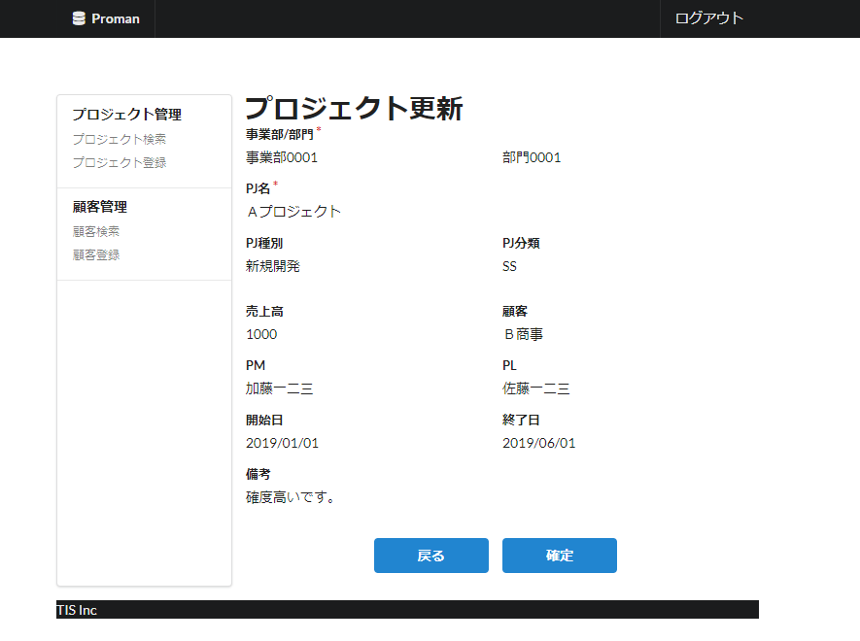
 | 3. WA1020302(プロジェクト更新確認画面)
 |  | 3.1. 画面レイアウト

領域名：プロジェクト情報確認

 |  | 3.2. 一覧表示

 |  |  | No. | 領域名 |  |  |  |  |  |  | ページング有無 |  |  | ソート条件 |  |  |  |  | 備考
 |  |  | 1 | ‐ |  |  |  |  |  |  | ‐ |  |  | ‐ |  |  |  |  | -

 |  | 3.3. 画面項目定義

 |  |  | No. | 表示情報 |  |  |  |  |  |  |  |  |  |  |  |  |  |  |  |  |  |  |  | ドメイン名 |  |  | 【内部設計情報】 画面項目名（物理）
 |  |  |  | 画面項目名 |  |  |  | 画面項目種別 |  | 情報取得元 |  |  |  |  |  |  |  | 編集仕様 |  |  | 初期値 |  | 必須 |  |  |  |  | (2.3. 画面項目定義を参照)

 |  |  | 領域名：プロジェクト情報入力
 |  |  | 1 | 事業部 |  |  |  | label |  | - |  |  |  |  |  |  |  | - |  |  | - |  | ○ | 組織ID
 |  |  | 2 | 部門 |  |  |  | label |  | - |  |  |  |  |  |  |  | - |  |  | - |  | ○ | 組織ID
 |  |  | 3 | PJ名 |  |  |  | label |  | - |  |  |  |  |  |  |  | - |  |  | - |  | ○ | プロジェクト名
 |  |  | 4 | PJ種別 |  |  |  | label |  | - |  |  |  |  |  |  |  |  |  |  | - |  | ○ | プロジェクト種別
 |  |  | 5 | PJ分類 |  |  |  | label |  | - |  |  |  |  |  |  |  |  |  |  | - |  | ○ | プロジェクト分類
 |  |  | 6 | 売上高 |  |  |  | label |  | - |  |  |  |  |  |  |  | - |  |  | - |  | - | 売上高
 |  |  | 7 | 顧客 |  |  |  | label |  | - |  |  |  |  |  |  |  | - |  |  | - |  | ○ | 顧客ID
 |  |  | 8 | PM |  |  |  | label |  | - |  |  |  |  |  |  |  | - |  |  | - |  | ○ | ユーザ氏名（漢字）
 |  |  | 9 | PL |  |  |  | label |  | - |  |  |  |  |  |  |  | - |  |  | - |  | ○ | ユーザ氏名（漢字）
 |  |  | 10 | 開始日 |  |  |  | label |  | - |  |  |  |  |  |  |  | - |  |  | - |  | ○ | 日付
 |  |  | 11 | 終了日 |  |  |  | label |  | - |  |  |  |  |  |  |  | - |  |  | - |  | ○ | 日付
 |  |  | 12 | 備考 |  |  |  | label |  | - |  |  |  |  |  |  |  | - |  |  | - |  | - | 備考

 |  | 3.4. 入出力一覧

 |  |  | No. | 入出力名 |  |  |  |  | 種別 |  |  | I/O | DBアクセス種別 |  |  |  |  |  | 備考
 |  |  |  |  |  |  |  |  |  |  |  |  | C | R | U | D | ﾛｯｸ対象
 |  |  | 1 | プロジェクト |  |  |  |  | テーブル |  |  | O | - | - | ○ | - | - |  | -
 |  |  | 2 | 組織 |  |  |  |  | テーブル |  |  | I | - | ○ | - | - | - |  | -

 |  | 3.5. 画面イベント一覧

 |  |  | No. | 画面イベント名 |  |  |  |  | 発生タイミング |  |  |  |  |  | 画面イベント概要 |  |  |  |  |  | 正常時遷移先画面 |  |  |  | サーバ通信有無
 |  |  | 1 | 確定 |  |  |  |  | 「確定」ボタン押下 |  |  |  |  |  | 当画面に表示していた内容をデータベースに登録する。 |  |  |  |  |  | プロジェクト更新完了 |  |  |  | あり(同期)
 |  |  | 2 | 戻る |  |  |  |  | 「戻る」ボタン押下 |  |  |  |  |  | 当画面に表示していた内容を登録画面に表示する。 |  |  |  |  |  | プロジェクト更新 |  |  |  | あり(同期)

 |  | 3.6. 画面イベント詳細
 |  |  | 3.6.1. 確定イベント
 |  |  |  | (1) バリデーション処理

 |  |  |  |  |  | なし。

 |  |  |  | (2) DBアクセス（登録、更新処理）

 |  |  |  |  | 表示内容をデータベースに登録する。登録仕様については下記の通り。

 |  |  |  |  | プロジェクトテーブル

 |  |  |  |  |  | No. | 出力項目名 |  |  |  | 出力情報 |  |  |  |  |  |  |  |  | 編集仕様 |  |  |  |  | 備考
 |  |  |  |  |  |  |  |  |  |  | 情報取得元 |  |  |  |  | 項目名
 |  |  |  |  |  | 1 | プロジェクトID |  |  |  | DBによる自動採番 |  |  |  |  | プロジェクトID |  |  |  | ‐
 |  |  |  |  |  | 2 | プロジェクト名 |  |  |  | プロジェクト更新画面 |  |  |  |  | PJ名 |  |  |  | ‐
 |  |  |  |  |  | 3 | プロジェクト種別 |  |  |  |  |  |  |  |  | PJ種別 |  |  |  | ‐
 |  |  |  |  |  | 4 | プロジェクト分類 |  |  |  |  |  |  |  |  | PJ分類 |  |  |  | ‐
 |  |  |  |  |  | 5 | プロジェクト開始日付 |  |  |  |  |  |  |  |  | 開始日 |  |  |  | ‐
 |  |  |  |  |  | 6 | プロジェクト終了日付 |  |  |  |  |  |  |  |  | 終了日 |  |  |  | ‐
 |  |  |  |  |  | 7 | 部門ID |  |  |  |  |  |  |  |  | 部門 |  |  |  | ‐
 |  |  |  |  |  | 8 | 顧客ID |  |  |  |  |  |  |  |  | 顧客 |  |  |  | ‐
 |  |  |  |  |  | 9 | PMユーザ氏名（漢字） |  |  |  |  |  |  |  |  | PM |  |  |  | ‐
 |  |  |  |  |  | 10 | PLユーザ氏名（漢字） |  |  |  |  |  |  |  |  | PL |  |  |  | ‐
 |  |  |  |  |  | 11 | 備考 |  |  |  |  |  |  |  |  | 備考 |  |  |  | ‐
 |  |  |  |  |  | 12 | 売上高金額 |  |  |  |  |  |  |  |  | 売上高 |  |  |  | ‐
 |  |  |  |  |  | 13 | バージョン番号 |  |  |  | - |  |  |  |  | - |  |  |  | 「1」加算

 |  |  |  | (3) 表示処理

 |  |  |  |  | プロジェクト更新完了画面を表示する。画面レイアウト、表示項目については「4. プロジェクト更新完了画面」を参照。

 |  |  | 3.6.2. 戻るイベント

 |  |  |  | (1) 表示処理

 |  |  |  |  | 当画面に表示していた内容をプロジェクト更新画面に表示する。画面レイアウト、表示項目については「2. プロジェクト更新画面」を参照。

4. WA1020303(プロジェクト更新完了画面)
PJ名 |  |  |  | サンプルプロジェクト |  |  |  |  | 成果物名 |  |  |  | システム機能設計書（画面） WA10203/プロジェクト更新 |  |  |  |  | 作成 | TIS |  |  | 2020-03-05
システム名 |  |  |  | サンプルシステム |  |  |  |  |  |  |  |  |  |  |  |  |  | 変更 | TIS |  |  | 2022-08-23
サブシステム名 |  |  |  | プロジェクト管理システム

 | 4. WA1020103(プロジェクト更新完了画面)
 |  | 4.1. 画面レイアウト

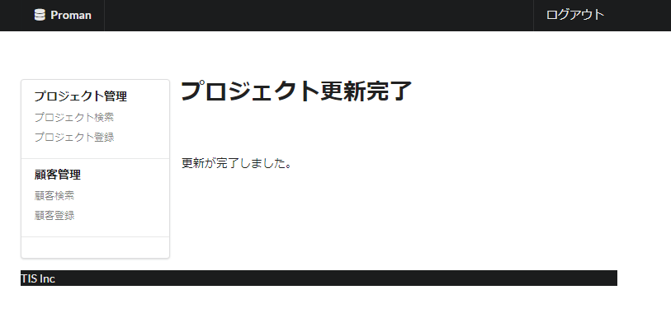

 |  | 4.2. 一覧表示

 |  |  | No. | 領域名 |  |  |  | ページング有無 |  |  | ソート条件 |  |  |  |  | 備考
 |  |  | 1 | - |  |  |  | - |  |  | -

 |  | 4.3. 画面項目定義

 |  |  | No. | 表示情報 |  |  |  |  |  |  |  |  |  |  |  |  |  |  |  | ドメイン名
 |  |  |  | 画面項目名 | 画面項目種別 |  | 情報取得元 |  |  |  |  |  |  |  | 編集仕様 |  | 初期値 |  | 必須

 |  |  | 1 | 完了メッセージ | label |  | - |  |  |  |  |  |  |  | - |  | - |  | - | -

 |  | 4.4. 入出力一覧

 |  |  | No. | 入出力名 |  | 種別 |  |  | I/O | DBアクセス種別 |  |  |  |  |  | 備考
 |  |  |  |  |  |  |  |  |  | C | R | U | D | ﾛｯｸ対象
 |  |  | 1 | - |  | - |  |  | - | - | - | - | - | -

 |  | 4.5. 画面イベント一覧

 |  |  | No. | 画面イベント名 | 発生タイミング |  |  |  |  | 画面イベント概要 |  |  |  |  |  |  | 正常時遷移先画面 |  |  |  | サーバ通信有無
 |  |  | 1 | - | - |  |  |  |  | - |  |  |  |  |  |  | -

 |  | 4.6. 画面イベント詳細

